01_(YBIGTA) 프로젝트_기능명세서
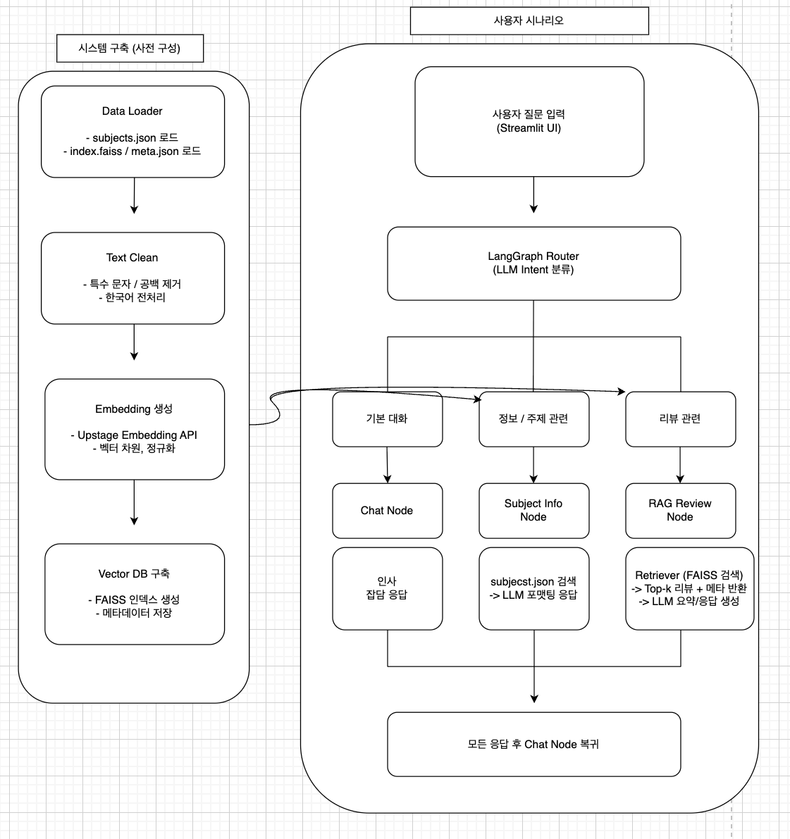
신입기수 교육세션 - RAG Agent 과제 명세서
프로젝트 목표 | 롯데월드 기본 정보와 리뷰 데이터를 기반으로 RAG + LangGraph 구조의 챗봇을 구현하고, Streamlit Cloud에 배포하고 LLM 기반 조건부 라우팅으로 사용자의 의도에 따라 기본 대화, 정보 제공, 리뷰 기반 질의응답을 제공함.

담당자 | 김서정, 박채연, 이지용용
산출물 목록 | 프로젝트 코드 | https://github.com/cypark00/YBIGTA_newbie_team_project
데이터셋 | 내용 | sujects.json, index.faiss, meta.json
 | 특징 | 롯데월드 기본 정보, 리뷰 데이터
전체 파이프라인 | 데이터 구축 | 단계 |  | 설명
 |  | Data Loader |  | subjects.json 로드, 리뷰 데이터 로드
 |  | Text Clean |  | 불필요한 특수문자, 공백 제거
 |  | Solar Embedding |  | Upstage Embedding API 이용하여 리뷰 임베딩 생성
 |  | Vector DB 구축 |  | FAISS 기반 검색 인덱스 구축
 |  | Langgraph Node 구성 |  | Chat Node, Subject Info Node, RAG Review Node
 |  | 조건부 라우팅 |  | LLM이 의도를 판단하여 해당 노드로 이동
 |  | Streamlit UI |  | 대화 인터페이스 제공, 세션 상태 관리
 | 사용자 시나리오 | 기본 대화 |  | Chat Node 응답
 |  | 롯데월드 관련 정보 문의 |  | Subject Info Node 응답
 |  | 리뷰/후기 관련 질문 |  | Rag Review Node 검색 후 응답
 |  | 처리 후 |  | Chat Node로 복귀
 |  | Streamit 대시보드 |  | 조건 분기 + 응답 UI 구성
기능 명세서와 전체 파이프라인들은 과제에 맞게 수정바랍니다. / 로직은 Draw.io로 그려서 CSV와 README에 첨부바랍니다.
프로젝트 기능 명세서 | 시스템 구축 파이프라인 | # | 모듈 | 설명 | 입력 | 출력 | 비고
 |  | 1 | Data Loader | 롯데월드 정보 json + 리뷰 인덱스 로드 | .json, .faiss | 로드된 데이터
 |  | 2 | Text Clean | 문장 정제 및 전처리 | 원문 텍스트 | 정제 텍스트
 |  | 3 | Embedding | Upstage Embedding API로 리뷰/정보 벡터화 | 정제 텍스트 | 벡터 | Upstage Embedding API 사용
 |  | 4 | Vector DB 구축 | FAISS 인덱스 생성 및 저장 | 벡터 + 메타 | faiss.index, meta.json
 |  | 5 | LangGraph 라우팅 | Chat/Subject Info/Rag Review Node 연결 | 메시지 | 노드 호출 | LLM 기반 분류
 |  | 6 | Streamit UI | 사용자 대화 인터페이스 | 메시지 | 응답
 | 사용자 실시간 흐름 | # | 노드 | 설명 | 입력 | 출력 | 비고
 |  | 1 | Chat Node | 기본 대화 처리 | 사용자 입력 | 일반 답변 | LLM 기반
 |  | 2 | Subject Info Node | subject.json에서 정보 조회 후 롯데월드 기본 정보 제공 | 키워드 포함 질문 | 정보 응답 | JSON 기반
 |  | 3 | RAG Review Node | FAISS로 리뷰 검색 후 요약 응답 | 리뷰 관련 질문 | 리뷰 기반 답변
 |  | 4 | Router | LLM 기반 조건 판단 | 사용자 입력 | 다음 노드 결정 | 규칙 기반 X
 |  | 5 | Streamit UI | 대화형 UI 출력 | 사용자 입력 | 시각화된 응답

